BDI-TRT18
ANEXO - D

 | PODER JUDICIÁRIO DA UNIÃO
 | TRIBUNAL REGIONAL DO TRABALHO DA 18ª REGIÃO
 | SECRETARIA DE MANUTENÇÃO E PROJETOS
 | DIVISÃO DE ENGENHARIA

 | DETALHAMENTO DE BDI PRESUMIDO SEM DESONERAÇÃO

 | CONSIDERA SERVIÇOS A SEREM PRESTADOS POR EMPRESAS QUE NÃO SE ENQUADRAM NA LEI DE DESONERAÇÃO

 | ISS do MUNICIPIO: 5% |  |  |  | ACÓRDÃO 2.622/2013 TCU

 | DISCRIMINAÇÃO | MATERIAIS | MÃO DE OBRA |  | 1º QUARTIL | MÉDIA | 3º QUARTIL
 | ADMINISTRAÇÃO CENTRAL (AC) | 3.00% | 3.00% | AC | 3.00% | 4.00% | 5.50% |  | S+R+G | 0.97%
 | SEGURO (S) | 0.40% | 0.40%
 | GARANTIAS (G) | 0.40% | 0.40% | S+G | 0.80% | 0.80% | 1.00%
 | RISCOS (R) | 0.97% | 0.97% | R | 0.97% | 1.27% | 1.27%
 | ref. ao 1º fator | AC+S+R+G = 4.77% | AC+S+R+G = 4.77%
 | DESPESAS FINANCEIRAS (DF) | 0.59% | 0.59%
 | ref. ao 2º fator | DF = 0.59% | DF = 0.59% | DF | 0.59% | 1.23% | 1.39%
 | REMUNERAÇÃO BRUTA DO CONSTRUTOR (L) | 6.16% | 6.16%
 | ref. ao 3º fator | L = 6.16% | L = 6.16% | L | 6.16% | 7.40% | 8.96%
 | (1+AC+S+R+G) x (1+DF) x (1+L) | = 1.12 | = 1.12
 | PIS | 0.65% | 0.65%
 | COFINS | 3.00% | 3.00%
 | (CÓDIGO TRIBUTÁRIO DO MUNICÍPIO) ISSQN |  | 5.00% |  | 2.00% |  | 5.00% | (depende da legislação tributária municipal)
 | (CONTRIB. PREV. SOBRE RECEITA BRUTA) CPRB
 | ( 1 – I ) | = 0.96 | = 0.91
 |  | BDI = 16.12% | BDI = 22.47% | BDI | 20.34% | 22.12% | 25.00%

 | FÓRMULA EMPREGADA |  |  |  | ESSES VALORES não INCLUIRAM O IPRB, CONFORME OBSERVA O próprio ACORDAO

𝐵𝐷𝐼=[ (1+(𝐴𝐶+𝑆+𝑅+𝐺))(1+𝐷𝐹)(1+𝐿)/((1−𝐼))−1]𝑥100
Em que:
AC é a taxa de rateio da administração central;
S é uma taxa representativa de seguros;
R corresponde aos riscos e imprevistos;
G é a taxa que representa o ônus das garantias exigidas em edital;
DF é a taxa representativa das despesas financeiras;
L corresponde à remuneração bruta do construtor;
I é a taxa representativa dos tributos incidentes sobre o preço de venda (PIS, Cofins, CPRB e ISS)

 | Fonte: BRASIL. Tribunal de Contas da União. Orientações para elaboração de planilhas orçamentárias de Obras Públicas. Brasília: TCU, 2014.(p.86)

DISTANCIAS
 |  | ANEXO XX - Relação de edificações e distâncias

Quadro de unidades em uso pelo TRT 18

ITEM | LOCAL | ENDEREÇO
1 | GOIANIA - QUADRA T-22 | Av. T-1 esq. c/rua T-51, Quadra T-22, Setor Bueno, Goiânia-GO
2 | ANÁPOLIS | Rua 14 de Julho, nº 971, Centro
3 | APARECIDA DE GOIANIA | Rua 10, Qd. W, Lt. 03 a 05 e 44 a 46 - Bairro Araguaia
4 | INHUMAS | Rua Raul Caetano Leal, Lote 04, Bairro Nipo Brasileiro, Inhumas – GO
5 | GOIÁS | Praça Brasil Caiado nº 17 - Centro
6 | CALDAS NOVAS | Rua 8, 13 e Av. A - Estância Itaici II
7 | CATALÃO | Av. Miguel Safatle, confrontando, p/ esquerda c/ a Estação Ferroviária/Museu Cornélio Ramos e, p/ direita, com a área nº 01
8 | PALMEIRAS DE GOIÁS | GO 156, KM 001, Zona suburbana
9 | PIRES DO RIO | Av. Egídio Francisco Rodrigues, Qd. 40, Lt 140, Bairro Sampaio
10 | CERES | Rua 27 nº 942 - Centro
11 | GOIANÉSIA | Rua Andorinha esquina c/ Av. Contorno, área institucional nº 2, Setor Universitário
12 | URUAÇU | Rua Izabel Fernandes de Carvalho esq. c/ Av. Tocantins, Qd. 26, Lt.108 - Centro
13 | PORANGATU | Rua Goiás, Q 46, L 10/11, Loteamento Nossa Sra. Piedade, St. Central. CEP 76.550-000
14 | FORMOSA | Praça Anísio Lobo nº 30 - Centro
15 | POSSE | Av. Juscelino Kubitschek Oliveira, Lote 04, Quadra 27 – Setor Augusto José Valente II
16 | LUZIÂNIA | Rua 3 esq. C/ Avenida das Rosas e Av. Sarah Kubitschek, Qd. M.O.S., Lt.02-B / 02-C – Setor Mandú
17 | VALPARAÍSO DE GOIÁS | Rua Japão c/Rua Fortaleza, Quadra 11A, Lts. 18 à 24, Bairro Parque Esplanada II
18 | SÃO LUÍS DE MONTES BELOS | Rua Serra Dourada, Qd. 70, Lt. 16 - Setor Montes Belos
19 | IPORÁ | Av. Dr. Neto, Qd. 73, Lt. 786 - Centro
20 | GOIATUBA | Av. José Ferreira de Santana, esq. Com Rua Tamandaré, quadra 323-B, lote 06, Residencial Gobato, Goiatuba – GO
21 | ITUMBIARA | Av. João Paulo II, Lt.13, Qd.06, Setor Loteamento Ernestina Borges de Andrade, Itumbiara - GO
22 | QUIRINÓPOLIS | Rua Olívia Alves de Gouveia, nº 33, Bairro Alexandrino (ao lado do posto do INSS)
23 | JATAÍ | Rua Almeida, 260, esq. c/ Rua Miguel de Assis, 1765 - Setor Maximiano Peres
24 | MINEIROS | Rua Sebastião Barbosa de Oliveira esq. c/ Rua Abade Brendan, Travessa W-5, Qd.1-A, Lt. 1 - Setor Rodrigues
25 | RIO VERDE | Rua D. Maricota nº 262 - Bairro Odília
26 | RIO VERDE – terreno 7.365,91m² | Rua Osória Santa Cruz, Área Institucional 01, Qd. 07, Loteamento Campos Elísios

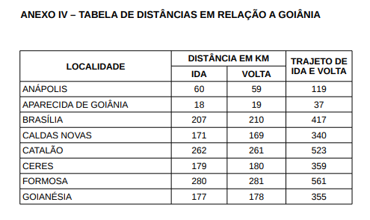

Tabela de distâncias Oficiais

 | CIDADES | IDA | VOLTA | TOTAL
 | ANÁPOLIS | 60 | 59.00 | 119
 | APARECIDA DE GOIÂNIA | 18 | 19.00 | 37
 | CALDAS NOVAS | 171 | 169.00 | 340
 | CATALÃO | 262 | 261.00 | 523
 | CERES | 179 | 180.00 | 359
 | FORMOSA | 280 | 281.00 | 561
 | GOIANÉSIA | 177 | 178.00 | 355
 | GOIÂNIA | - | - | -
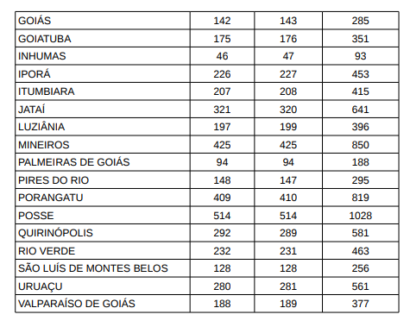
 | GOIÁS | 142 | 143.00 | 285
 | GOIATUBA | 175 | 176.00 | 351
 | INHUMAS | 46 | 47.00 | 93
 | IPORÁ | 226 | 227.00 | 453
 | ITUMBIARA | 207 | 208.00 | 415
 | JATAÍ | 321 | 320.00 | 641
 | LUZIÂNIA | 197 | 199.00 | 396
 | MINEIROS | 425 | 425.00 | 850
 | PALMEIRAS DE GOIÁS | 94 | 94.00 | 188
 | PIRES DO RIO | 148 | 147.00 | 295
 | PORANGATU | 409 | 410.00 | 819
 | POSSE | 514 | 514.00 | 1028
 | QUIRINÓPOLIS | 292 | 289.00 | 581
 | RIO VERDE | 232 | 231.00 | 463
 | SÃO LUÍS DE MONTES BELOS | 128 | 128.00 | 256
 | URUAÇU | 280 | 281.00 | 561
 | VALPARAÍSO DE GOIÁS | 188 | 189.00 | 377
 |  |  | TOTAL | 10,346.00

 | Fonte: | PORTARIA TRT 18ª GP/DG/SOF Nº 3286/2019

